Sheet1
 |  | x2 | x1 |  |  |  | y2 | y1
 | 0 | 0 | 0 |  |  | 0 | 0 | 0
 | 1 | 0 | 1 |  |  | 1 | 0 | 1
 | a | 1 | 0 |  |  | B | 1 | 0

 | - | 0 | 0 | - | 0 | 1 | - | 0 | 0 | - | 1 | 0 | - | 0 | 1 | - | 0 | 0 | - | 0 | 0 | - | - | -
Q3Q2Q1 | 000 |  |  | 001 |  |  | 010 |  |  | 011 |  |  | 100 |  |  | 101 |  |  | 110 |  |  | 111
x2x1 | 3 | 2 | 1 | 3 | 2 | 1 | 3 | 2 | 1 | 3 | 2 | 1 | 3 | 2 | 1 | 3 | 2 | 1 | 3 | 2 | 1 | 3 | 2 | 1
0 | 0 | 1 | 0 | 0 | 1 | 0 | 1 | 0 | 0 | 1 | 0 | 0 | 0 | 0 | 1 | 0 | 0 | 1 | - | - | - | - | - | -
01 | 0 | 1 | 1 | 0 | 1 | 1 | 1 | 1 | 0 | 1 | 0 | 1 | 0 | 0 | 0 | 1 | 0 | 0 | 0 | 0 | 1 | - | - | -
10 | 0 | 0 | 1 | 0 | 0 | 0 | - | - | - | - | - | - | 0 | 0 | 1 | - | - | - | - | - | - | - | - | -

 |  | Q1 | Q1Q2 | Q2 | Q2Q3 | Q1Q2Q3 | Q1Q3 | Q3 |  |  |  | Q1 | Q1Q2 | Q2 | Q2Q3 | Q1Q2Q3 | Q1Q3 | Q3 |  |  |  | Q1 | Q1Q2 | Q2 | Q2Q3 | Q1Q2Q3 | Q1Q3 | Q3
 | 0 | 0 | 0 | 0 | - | - | 1 | 1 |  |  | 1 | 1 | 0 | 0 | - | - | 0 | 0 |  |  | 0 | 0 | 1 | 1 | - | - | 0 | 0
x1 | 1 | 1 | 1 | 0 | 1 | - | 0 | 0 |  | x1 | 1 | 1 | 0 | 1 | 0 | - | 0 | 0 |  | x1 | 0 | 0 | 1 | 1 | 0 | - | 1 | 0
x1x2 | - | - | - | - | - | - | - | - |  | x1x2 | - | - | - | - | - | - | - | - |  | x1x2 | - | - | - | - | - | - | - | -
x2 | 1 | 0 | - | - | - | - | - | 1 |  | x2 | 0 | 0 | - | - | - | - | - | 0 |  | x2 | 0 | 0 | - | - | - | - | - | 0

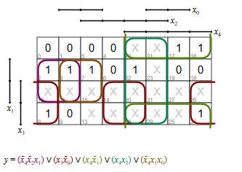
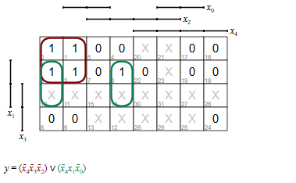
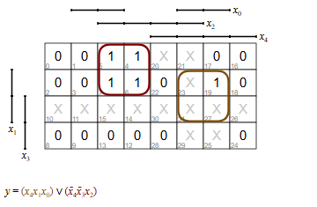

x0 = Q1
x1 = x1
x2 = Q2 |  |  |  |  |  |  |  |  |  |  |  | 0
x3 = x2 |  |  |  |  |  |  |  |  |  |  |  | 1
x4 = Q3 |  |  |  |  |  |  |  |  |  |  |  | a

 |  | Q1 | Q1Q2 | Q2 |  |  |  | Q1 | Q1Q2 | Q2
 | 0 | 1 | 0 | 0 |  |  | 0 | 0 | 1 | 0
Q3 | 1 | 0 | - | 0 |  | Q3 | 0 | 0 | - | 0

Входной символ |  | 0 | 0 | 0 | 0 | 1 | 1 | 1 | 0 | 0 | a | 1 | 0 | 1 | a | 1 | 1 | 0 | a | 1 | 1 | 1 | a
Состояние | a0
Выходной символ |  | 0 | 1 | 1 | 0 | 0 | 1 | B | 1 | 1 | 0 | B | 1 | 0 | 0 | B | 0 | 1 | 0 | B | 0 | 1 | 1

Входной символ |  | 00 | 00 | 00 | 00 | 01 | 01 | 01 | 00 | 00 | 10 | 01 | 00 | 01 | 10 | 01 | 01 | 00 | 10 | 01 | 01 | 01 | 10
Состояние | a0
Выходной символ |  | 00 | 01 | 01 | 00 | 00 | 01 | 10 | 01 | 01 | 00 | 10 | 01 | 00 | 00 | 10 | 00 | 01 | 00 | 10 | 00 | 01 | 01

